Probabilidad
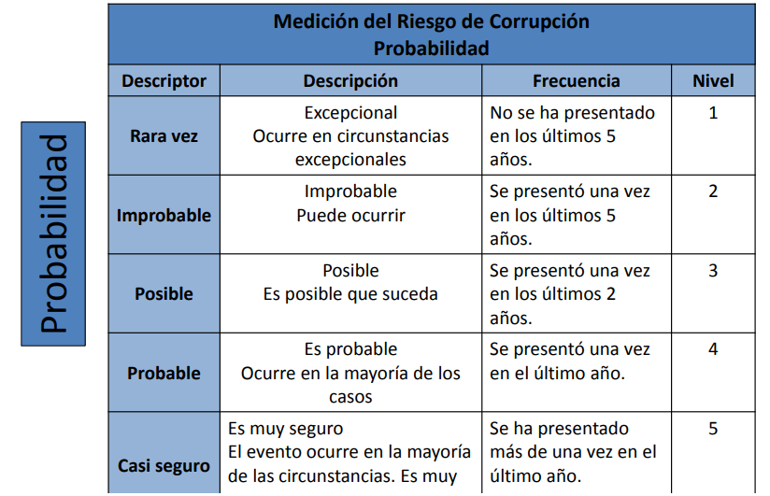

Rara vez
Improbable
Posible
Probable
Casi seguro

